案例
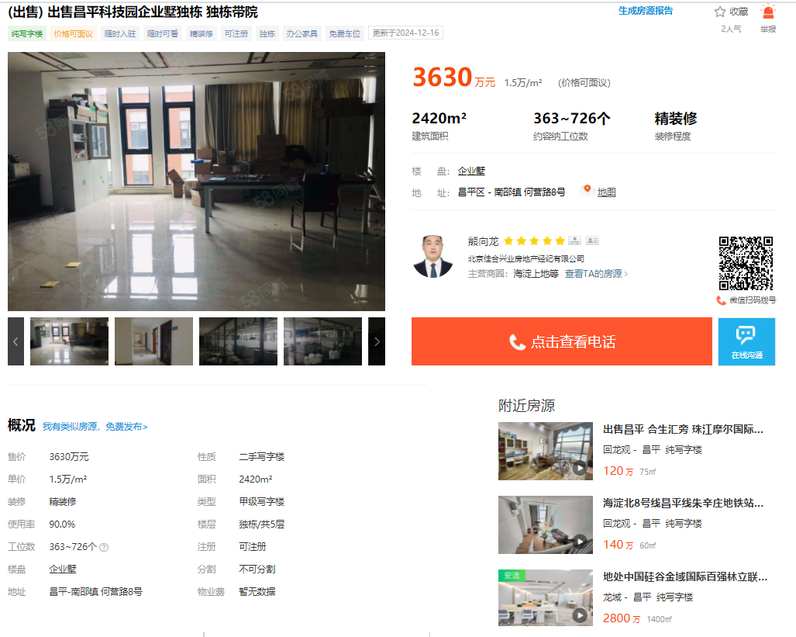

 | 面积 | 2420
 | 单价 | 15000
 | 装修 | 精装修

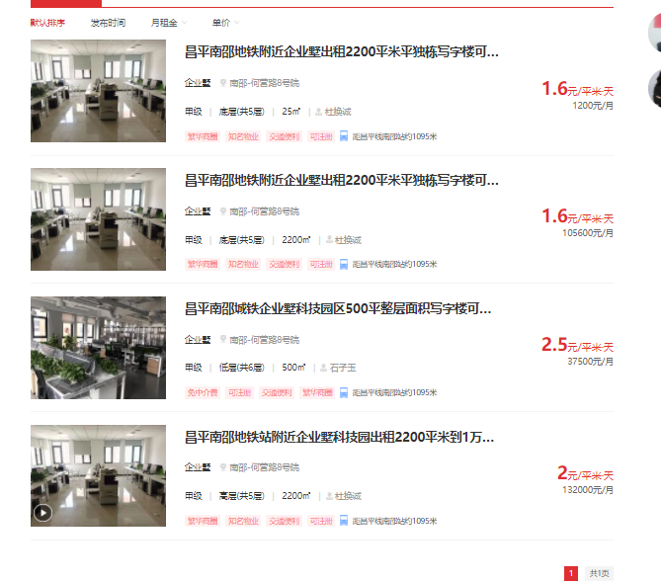

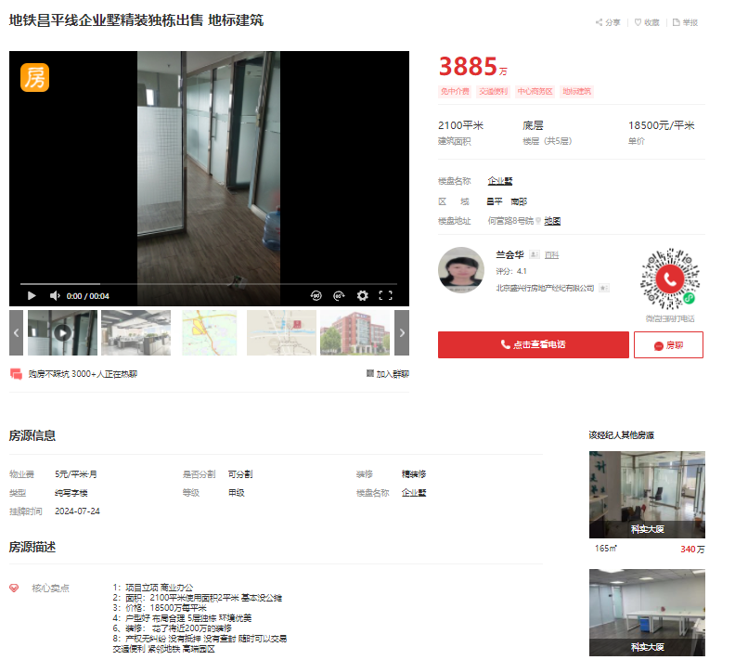

面积 | 2100
单价 | 18500
装修 | 精装修

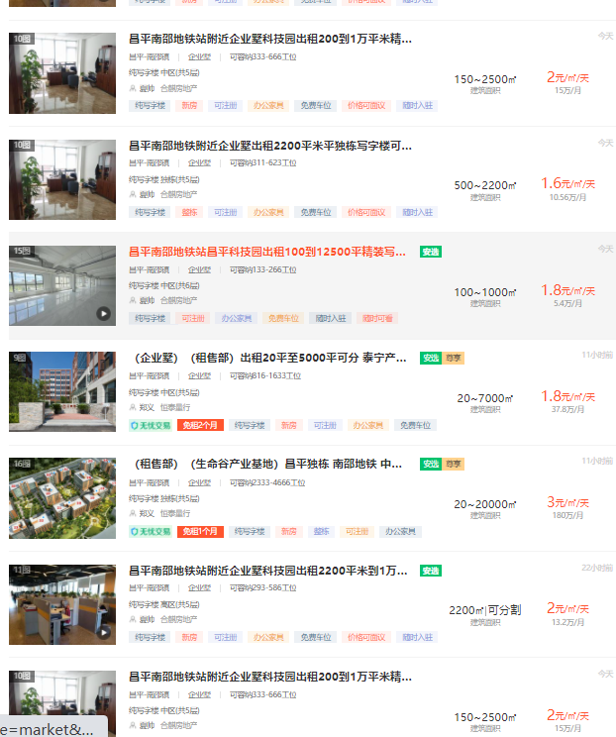

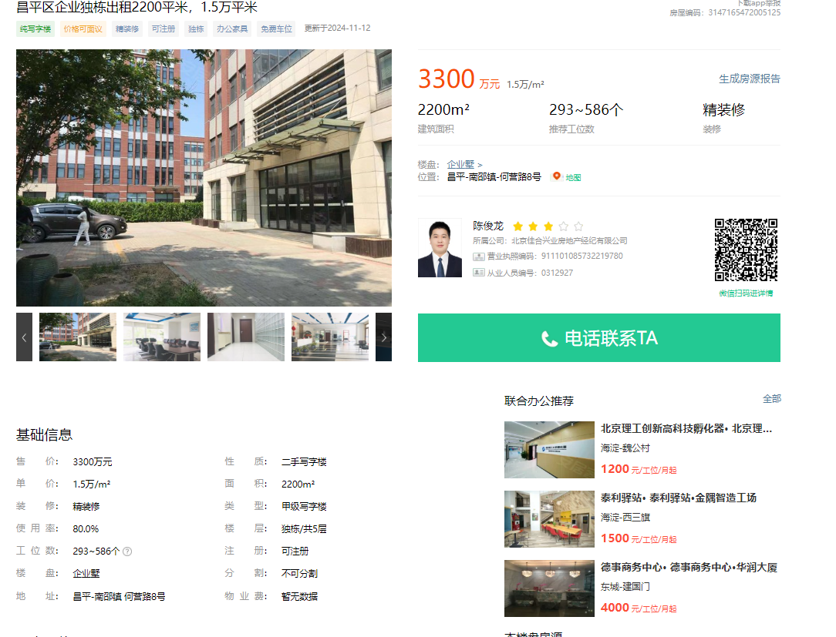

面积 | 2200
单价 | 15000
装修 | 精装修

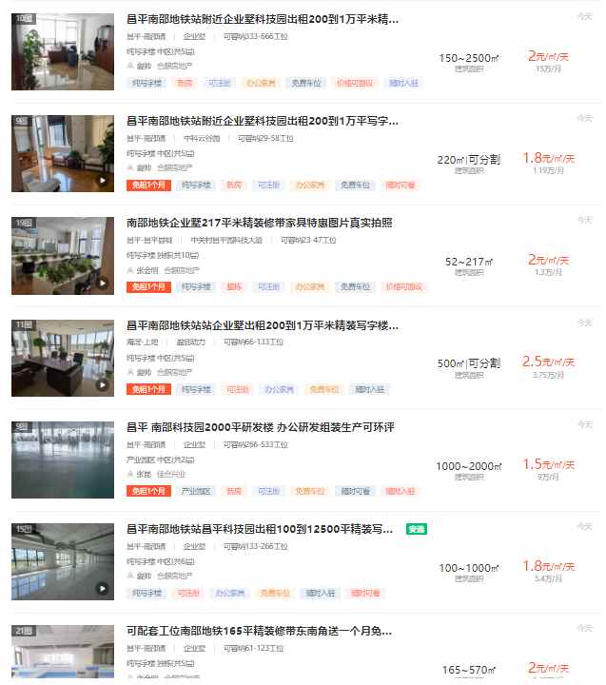

租赁合同
楼层 | 租赁期限 | 面积 | 车位个数 | 净租金 | 税 | 月租金
二层 | 2023.2.13-2026.2.12 | 450.25 | 2 | 990000 | 6% | 27500 | 押三付三 | 2.0359059782 | 2.1580603368

 | 2021.11.1-2026.10.31 | 2251.25 |  |  | 含税价 | 日租金 |  | 变更租赁合同 |  |  |  | 年租金（含税） | 日租金
 |  |  |  | 总租金 | 8400000 | 2.0445262525 |  |  | 租赁面积 | 车位个数 | 第一年 | 160
 |  |  |  | 第一年 | 1600000 | 1.9471678596 |  |  | 2251.25 | 6 | 第二年 | 95 | 1.1561309166
 |  |  |  | 第二年 | 1700000 | 2.0688658508 |  |  | 1350.75 |  | 第三年 | 95 | 1.1561309166
 |  |  |  | 第三年 | 1700000 | 2.0688658508 |  |  | 1350.75 |  | 第四年 | 100 | 1.2169799122
 |  |  |  | 第四年 | 1700000 | 2.0688658508 |  |  | 1350.75 |  | 第五年 | 100 | 1.2169799122
 |  |  |  | 第五年 | 1700000 | 2.0688658508

